Sheet1
CONTOH SETTING MEASURE PANJANG 5M
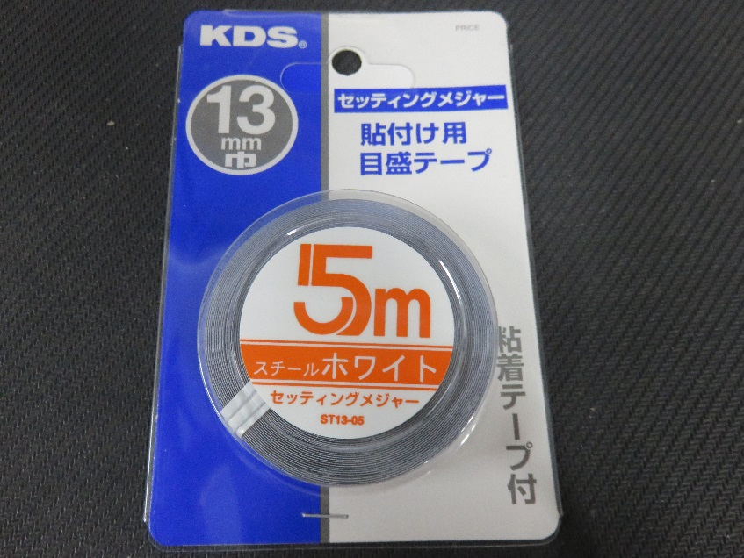
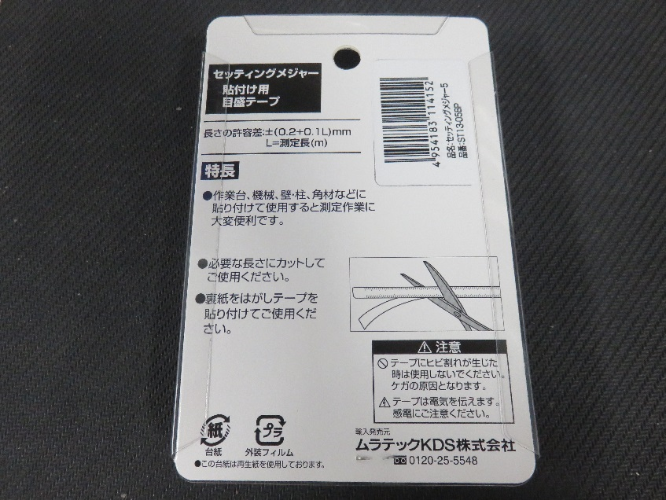

MINTA TOLONG DICARIKAN PANJANG YANG LEBIH DARI 5M

